總表
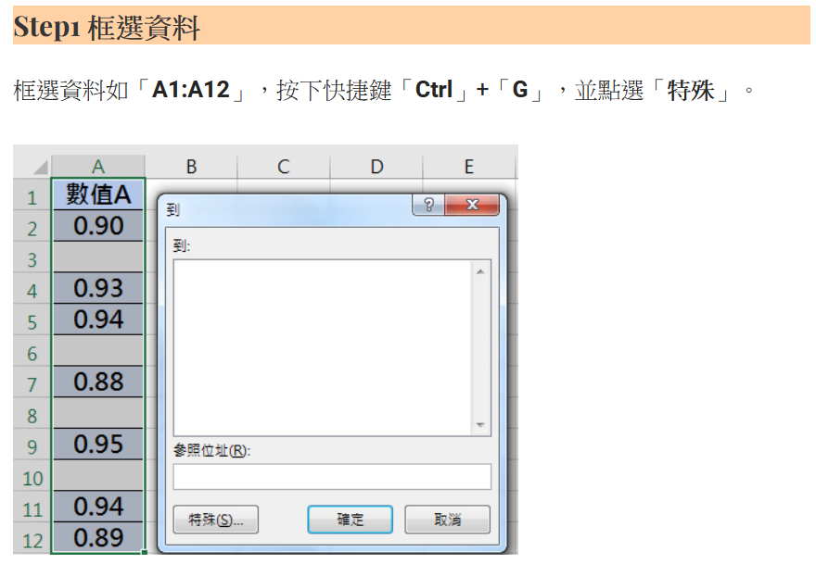
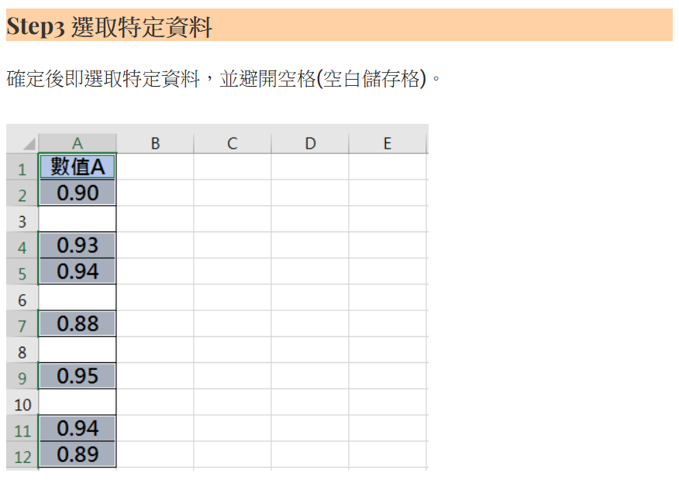
中山高中114學年度第1學期 三年級 秩序競賽成績總表
班級/週次 | 第4週 | 第5週 | 第6週 | 第8週 | 第9週 | 第10週 | 第11週 | 第12週 | 第14週 | 第15週 | 第16週 | 第17週 | 第18週 | 第19週 | 第20週 | 總計 | 排名
301 | 8 | 12.8 | 15.6 | 14.8 | 16 | 17.8 | 10 | 19.2 | 19.2 | 14 | 17.2 |  |  |  |  | 164.6 | 2
302 | -10.4 | 8.6 | 14.4 | 8.8 | 12.8 | 8 | -3 | 10.6 | 11.4 | 13.2 | 9.8 |  |  |  |  | 84.2 | 12
303 | 0.4 | 12.8 | 14.8 | 12.2 | 12.8 | 5.4 | 7.6 | 9.4 | 14.4 | 10.6 | 9.2 |  |  |  |  | 109.6 | 8
304 | -6.8 | 10.8 | 15.6 | 10.4 | 10.4 | 10.8 | 2.2 | 12 | 14 | 13.2 | 10 |  |  |  |  | 102.6 | 9
305 | 14.8 | 14.4 | 15.8 | 15.6 | 15.2 | 20 | 10 | 19.2 | 19.4 | 14 | 17.6 |  |  |  |  | 176 | 1
306 | -2.8 | 14 | 16.4 | 14.8 | 14.4 | 17.2 | 9.6 | 12.4 | 14.8 | 12.8 | 10.8 |  |  |  |  | 134.4 | 6
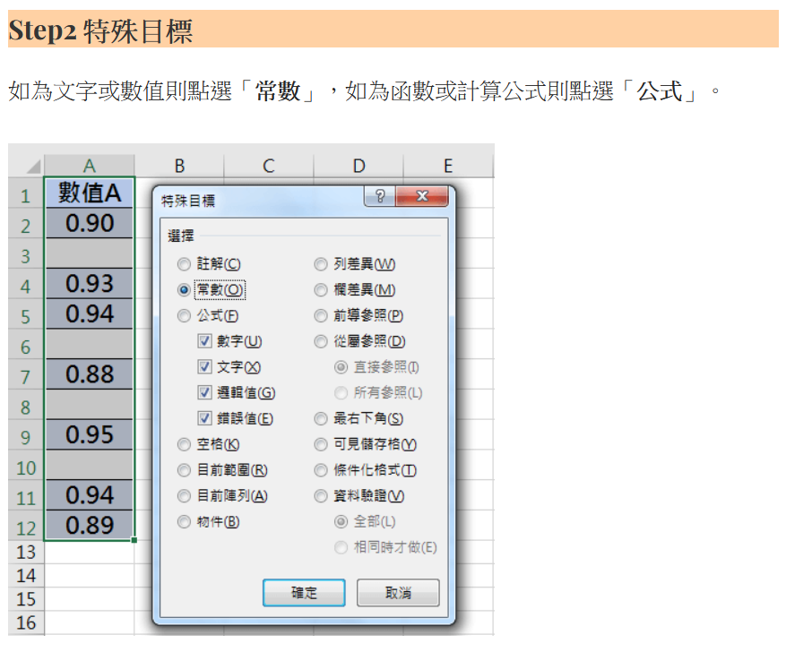
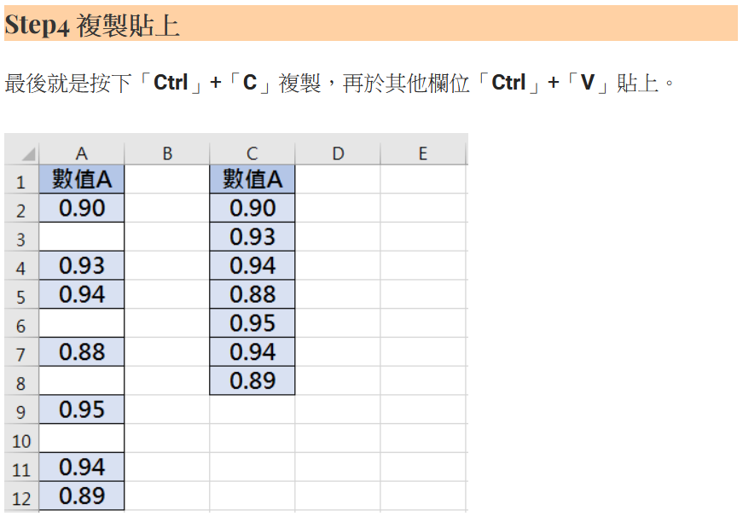
307 | 10.8 | 10.4 | 14.8 | 13.6 | 15.2 | 18 | 7.6 | 18.8 | 15.6 | 14 | 16.4 |  |  |  |  | 155.2 | 3
308 | 1 | 6 | 10.4 | 10.8 | 8.2 | 16.4 | 6.4 | 12 | 3.8 | 10.8 | 3 |  |  |  |  | 88.8 | 11
309 | -12.8 | 4.6 | 7.6 | 0.6 | 1.4 | 3.6 | -4.8 | 1.2 | -1.2 | 12 | 9.4 |  |  |  |  | 21.6 | 13
310 | 7.6 | 8.8 | 16.4 | 16 | 12.4 | 15.2 | 10 | 16.4 | 15.6 | 13.6 | 15.6 |  |  |  |  | 147.6 | 5
311 | -4.8 | 6 | 14.4 | 9.2 | 9.2 | 11.4 | 7.2 | 11.8 | 13.4 | 9.6 | 10.8 |  |  |  |  | 98.2 | 10
312 | -22.4 | 0.8 | 2.8 | -23.6 | 5.6 | 3.2 | 4.4 | -4.4 | 2 | -0.8 | -3.2 |  |  |  |  | -35.6 | 14
313 | 7.2 | 11.6 | 15.6 | 14.4 | 14.8 | 18 | 10 | 15.2 | 18.4 | 13.6 | 15.2 |  |  |  |  | 154 | 4
314 | 2.2 | 2.4 | 16 | 8 | 12.8 | 14 | 7.6 | 11.8 | 17.8 | 9.2 | 10.4 |  |  |  |  | 112.2 | 7
註：本表是各週秩序總成績，感謝各位導師的協助。

